关系图
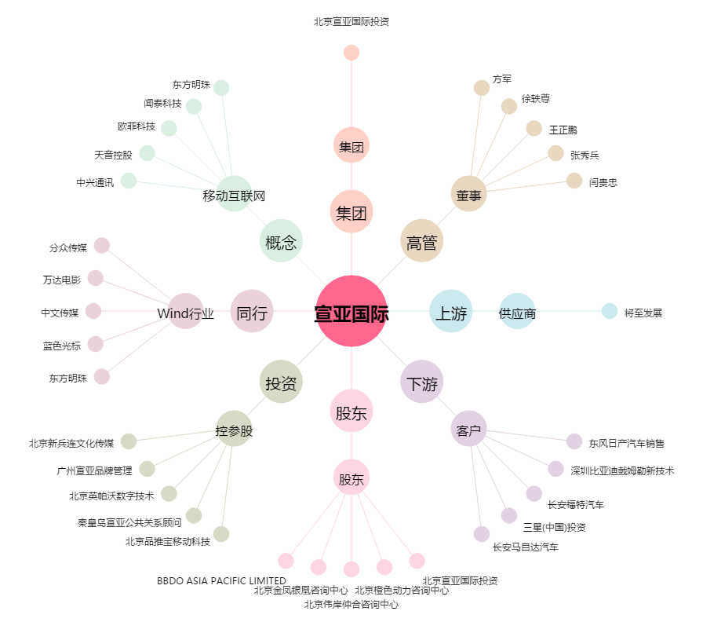
宣亚国际[300612.SZ] - 关系概览图

